Worksheet
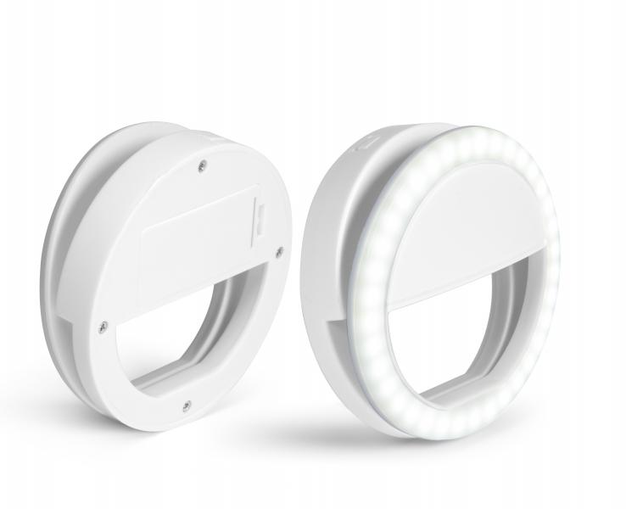
TrendGeek Smartphone Selfie Licht TG-130

Artikelnummer | 4830 |  | VE | 12
EAN | 4260358129006 |  | Stück pro Palette | Keine Angabe
Zollnummer | 94054039 |  | Lagen Pro Palette | Keine Angabe

Abmessungen - Artikel
Länge(cm) | Breite(cm) | Höhe(cm) | Gewicht(g)
8.5 | 8.5 | 2.8 | 50

Abmessungen - Artikelverpackung
Länge(cm) | Breite(cm) | Höhe(cm) | Leergewicht(g) | Gewicht(g) Artikel+Verpackung
10 | 10 | 3.4 | 0 | 70

Abmessungen - VE Karton (Masterkarton)
Länge(cm) | Breite(cm) | Höhe(cm) | Gewicht(g)
0 | 0 | 0 | 0

Verpackung - Bestandteile
Rest Zubehör (g) | Papier/Pappe (g) | Styropor (g) | Kunstst. Hohlkörper(g) | Kunstst. Folien(g) | Materialverbunde (g)
0 | 0 | 0 | 0 | 0 | 0

Weiterführende Informationen
Technaxx Reseller Portal

